Sheet1
出走ガイド(個別版)
 |  |  |  | 最終更新 2026/7/23
 |  |  |  | ＡＪ北海道

 | ※出走ガイドには、全イベントに共通の「共通版」と各イベント毎の「個別版」の2種類があります。 「共通版」も併せてご参照ください。

■イベントの概要

 | イベント名 | BRM813北海道1000km摩周湖
 | 種 目 | Audax Club Parisien公認 BRM1000km
 | 主 催 者 | 一般社団法人オダックス・ジャパン北海道
 | 開催年月日 | 2026年8月13日(木)
 | スタート場所 | 名称 | 丘珠ふれあいセンター
 |  | 所在地 | 北海道札幌市東区丘珠町１８３−２
 |  | 参考URL
 | ゴール場所 | 名称 | ローソン札幌北37条東店
 |  | 所在地 | 北海道札幌市東区北３７条東２７‐２‐１０
 |  | 参考URL | https://www.areamarker.com/lawson/info/280152
 | ゴール受付 | 名称 | 丘珠ふれあいセンター多目的ホール
 |  | 所在地 | 北海道札幌市東区丘珠町１８３−２
 |  | 参考URL
 | スタート時間 | 3:00:00
 | 制限時間 | 75時間
 | コ ー ス | 札幌市～美唄市～赤平市～旭川市～佐呂間町～網走市～斜里町～弟子屈町～ 標茶町～豊頃町～帯広市～新ひだか町～むかわ町～北広島市～札幌市

 | 実施担当 | 石間 俊之 | ajhishima@gmail.com
 | 運営スタッフ | 山口 宏一
 | 運営スタッフ | 瓜 真幸
 | 運営スタッフ | 木村 薫
 | 特別協力 | 星野 慎吾

 | 配布資料 | 出走ガイド(共通版) | https://ajhokkaido.jp/brevets.html
 |  | 出走ガイド(個別版) | この資料
 |  | キューシート | ブルべ実施情報ページの 「BRM813北海道1000km摩周湖」にリンクを掲載しています。
 |  | コースマップ | 概略はイベント情報ページのコース図、詳細は下記Ride With GPSデータを参照ください。
 |  | Ride With GPSデータ | https://ridewithgps.com/routes/52748351

■出走要領

 | 受付場所 | 時間になりましたら案内図の「スタート受付」で順次受付を開始します。
 | 駐車場 | 案内図の「駐車可能エリア」に駐車してください。 車で応援など来られる方は案内図左奥の黄色のエリアに駐車をお願いします。 貴重品は置かないでください。トラブルについて主催者は責任を負いません。
 | 荷物の預かり | 荷物の預かりはしません。 近隣のコインロッカー(丘珠空港、東豊線栄町駅にあり)をお探しください。

 | ▼案内図
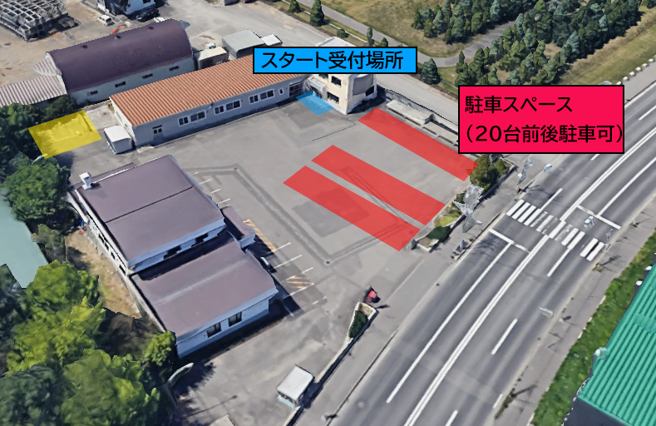

■受付の流れ

 | 項 目 |  | 内 容
 | 受付会場開設 | 22:20:00 | この時間前でも駐車場と集合場所は利用できます。
 | 受付 | 22:20～随時 | 受付の指定用紙にサインしてください(同意書の持参は不要です) 受付指定用紙の左端の連番がエントリー番号です。下記受付時にこの番号を告げてください。サインされた方にブルべカードをお渡しします。お名前エントリー番号を確認してください。
 | 安全装備の確認 | 22:20～随時 | 随時安全装備の確認をします。スタッフからブルべカードへ出走確認サインを受けてください。
 | ブリーフィング | 2:30～2:40 | コース試走した上での注意事項等を説明します。 筆記用具キューシートをお持ちの上で参加してください。
 | スタート | 3:00～ | 安全装備の確認を受けている方は随時スタートしてください。
 | スタート制限時刻 | 3:30:00 | この時刻までにスタートを完了してください。

■DNS連絡

 | ・DNSされる方はDNS連絡フォームより連絡をお願いします。
 | DNS連絡フォーム | https://forms.gle/Rb8AAdT2LzhGBRQQ8

■通過チェックA～Gについて
 | 通過チェックA～Gは写真での通過確認とします。
 | 自転車(またはブルべカード)と指定の写真を撮影してゴール受付でスタッフに見せてください。
 | 写真は鮮明でなくても可です。
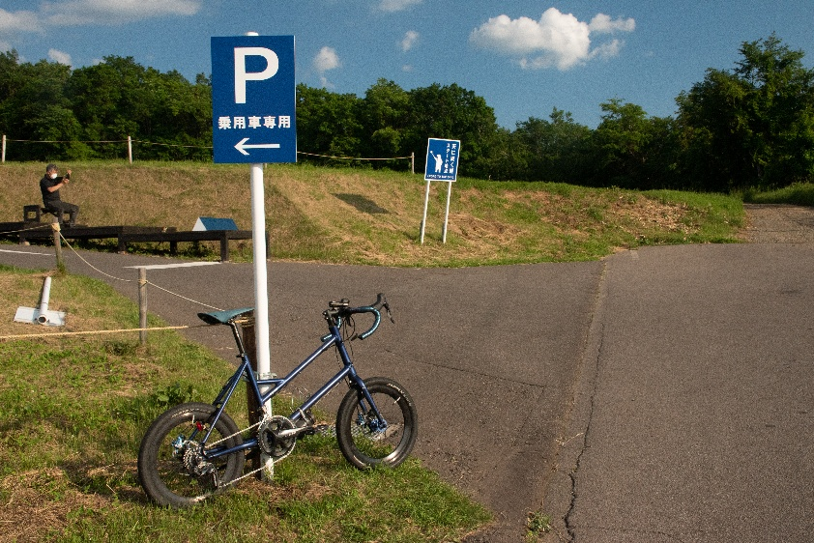
 | ▼通過チェックA（神居古潭の碑） |  | ▼通過チェックB(天に続く道）
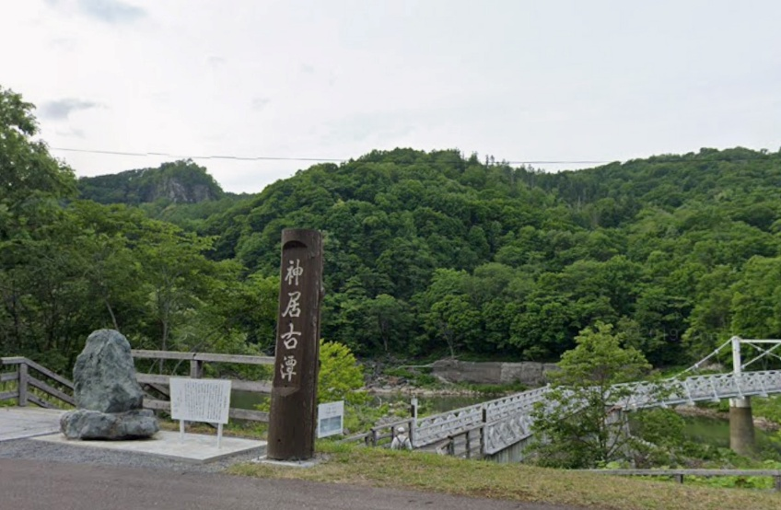

 | ▼通過チェックC（川湯温泉あし湯 観光案内板） |  | ▼通過チェックD(摩周湖カムイテラス）
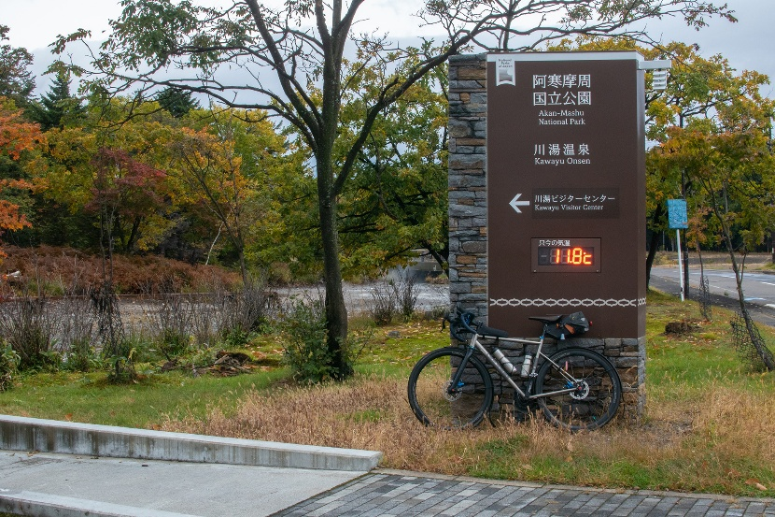
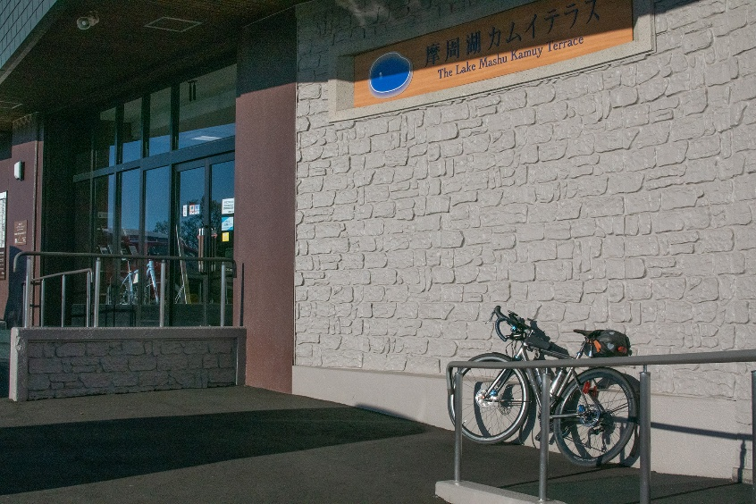

 | ▼通過チェックE（十勝河口橋） |  | ▼通過チェックF(観農台）
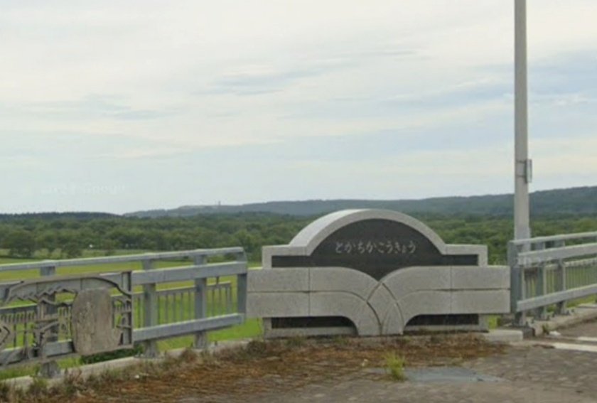
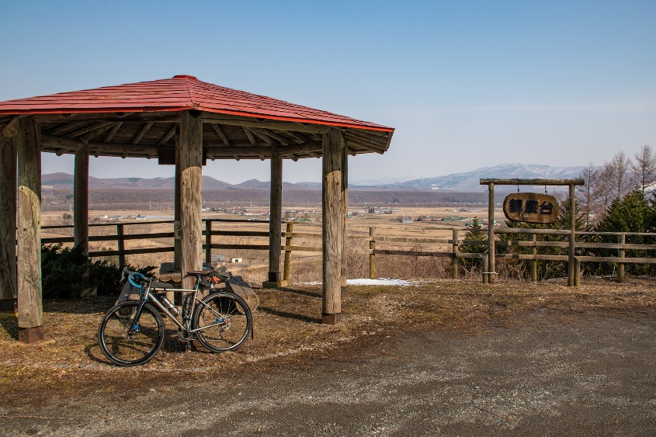

 | ▼通過チェックG（F★VILLAGE案内板）
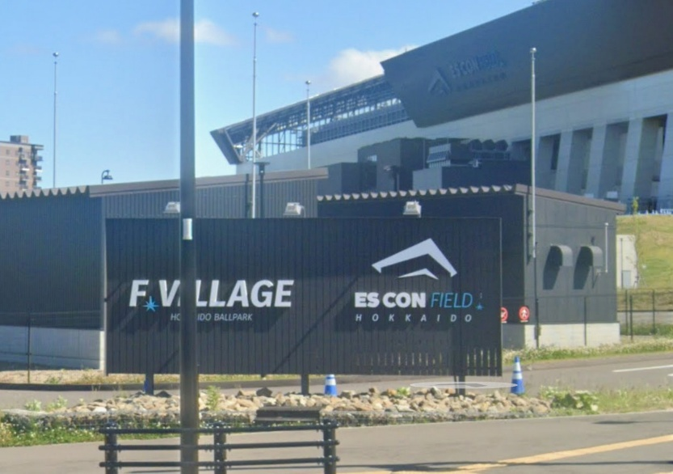

■ゴール要領

 | ゴール場所 | ゴールは「ローソン札幌北37条東店」です。買い物レシートの時刻をゴール時刻とします。 丘珠ふれあいセンター多目的ホールにてゴール受付を行いますので、 レシート取得後は速やかにゴール受付に向かってください。
 | ゴール受付 | ゴール受付は「丘珠ふれあいセンター多目的ホール」です。 開設時間は15日17時よりを予定しています。早くゴールした方は開設までお待ちください。 ・ブルべカードに必要事項を記入したら、ブルべカードとコンビニのレシートをスタッフに渡してください。 一緒に通過チェックの写真も確認します。 ・確認が済みましたらブルべカードに完走者サインを記入してください。
 | メダルの購入 (完走者のみ) | 完走メダルをご希望の方は、カードのoui欄にチェックをつけて お釣りの無いよう1,000円をスタッフにお支払いください。 なお、メダルはブルベカード返送時に同封して後日お送りいたしますので、あらかじめご了承ください。

■ＤＮＦの連絡

 | DNFの場合、下記DNF連絡フォームより送信お願いします。 https://form.run/@ajhishima-IXl3Gn3Y3DzXOz5P38tF ※スタッフによる回収等のサポートはありません。

